graf1
Totale dichiaranti
Solo residenti
Graf.1 - Reddito diviso in classi
Reddito in classi | tutti | residenti
 | Percentuale | Percentuale valida
fino a 15.000€ | 48.4 | 40.1
da 15.000€ a 35.000€ | 34.7 | 40.1
da 35.000€ a 100.000€ | 14.9 | 17.5
oltre 100.000€ | 2.0 | 2.3
Totale | 100.0 | 100.0

Fonte: Elaborazioni Ufficio di Statistica di Roma Capitale su dati Siatel - Agenzia delle Entrate forniti dal Dipartimento Risorse Economiche

fig1
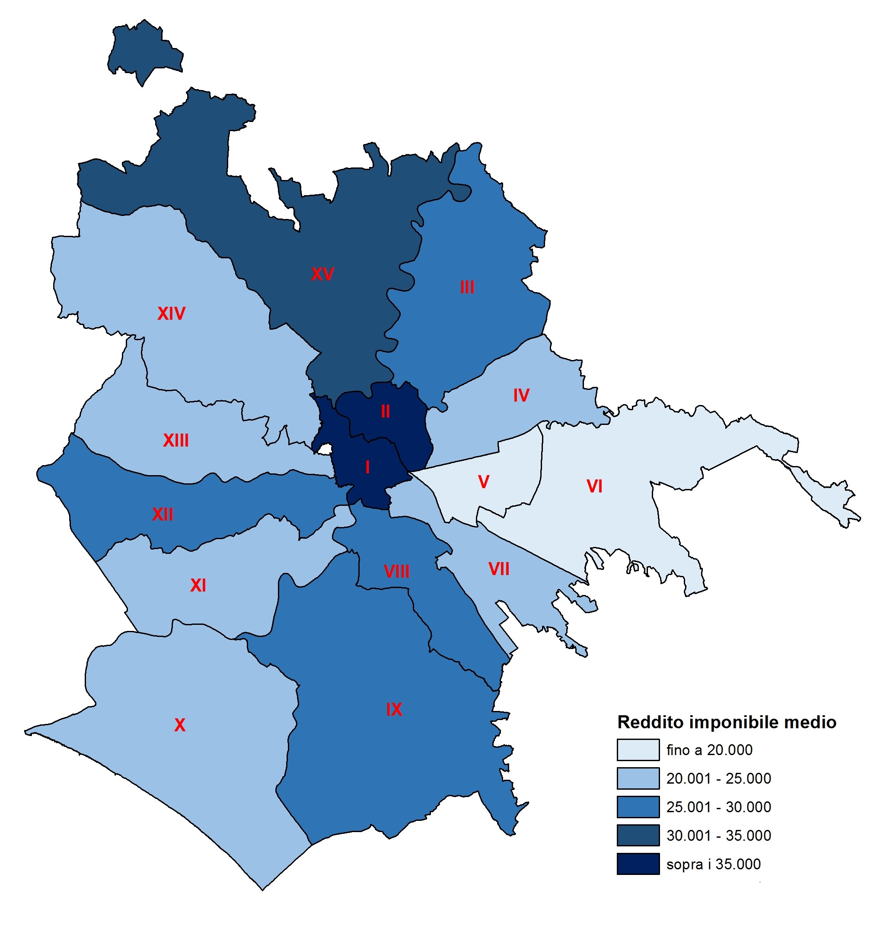
Fig. 1- Cartografia del reddito medio per municipio dichiarato a Roma nel 2016.
Municipio I | 39,050.07 | sopra i 35000
Municipio II | 40,798.12 | sopra i 35000
Municipio III | 25,513.28 | 25000 - 30000
Municipio IV | 21,365.19 | 20000 - 25000
Municipio V | 18,900.15 | fino a 20000
Municipio VI | 17,218.33 | fino a 20000
Municipio VII | 24,202.83 | 20000 - 25000
Municipio VIII | 28,116.16 | 25000 - 30000
Municipio IX | 29,563.75 | 25000 - 30000
Municipio X | 22,996.65 | 20000 - 25000
Municipio XI | 21,468.43 | 20000 - 25000
Municipio XII | 27,723.11 | 25000 - 30000
Municipio XIII | 23,933.47 | 20000 - 25000
Municipio XIV | 24,716.95 | 20000 - 25000
Municipio XV | 30,507.77 | 30000 - 35000

Fonte: Elaborazioni Ufficio di Statistica di Roma Capitale su dati Siatel - Agenzia delle Entrate forniti dal Dipartimento Risorse Economiche

fig 2
Fig. 2 - Cartografia del reddito totale per municipio dichiarato a Roma nel 2016.
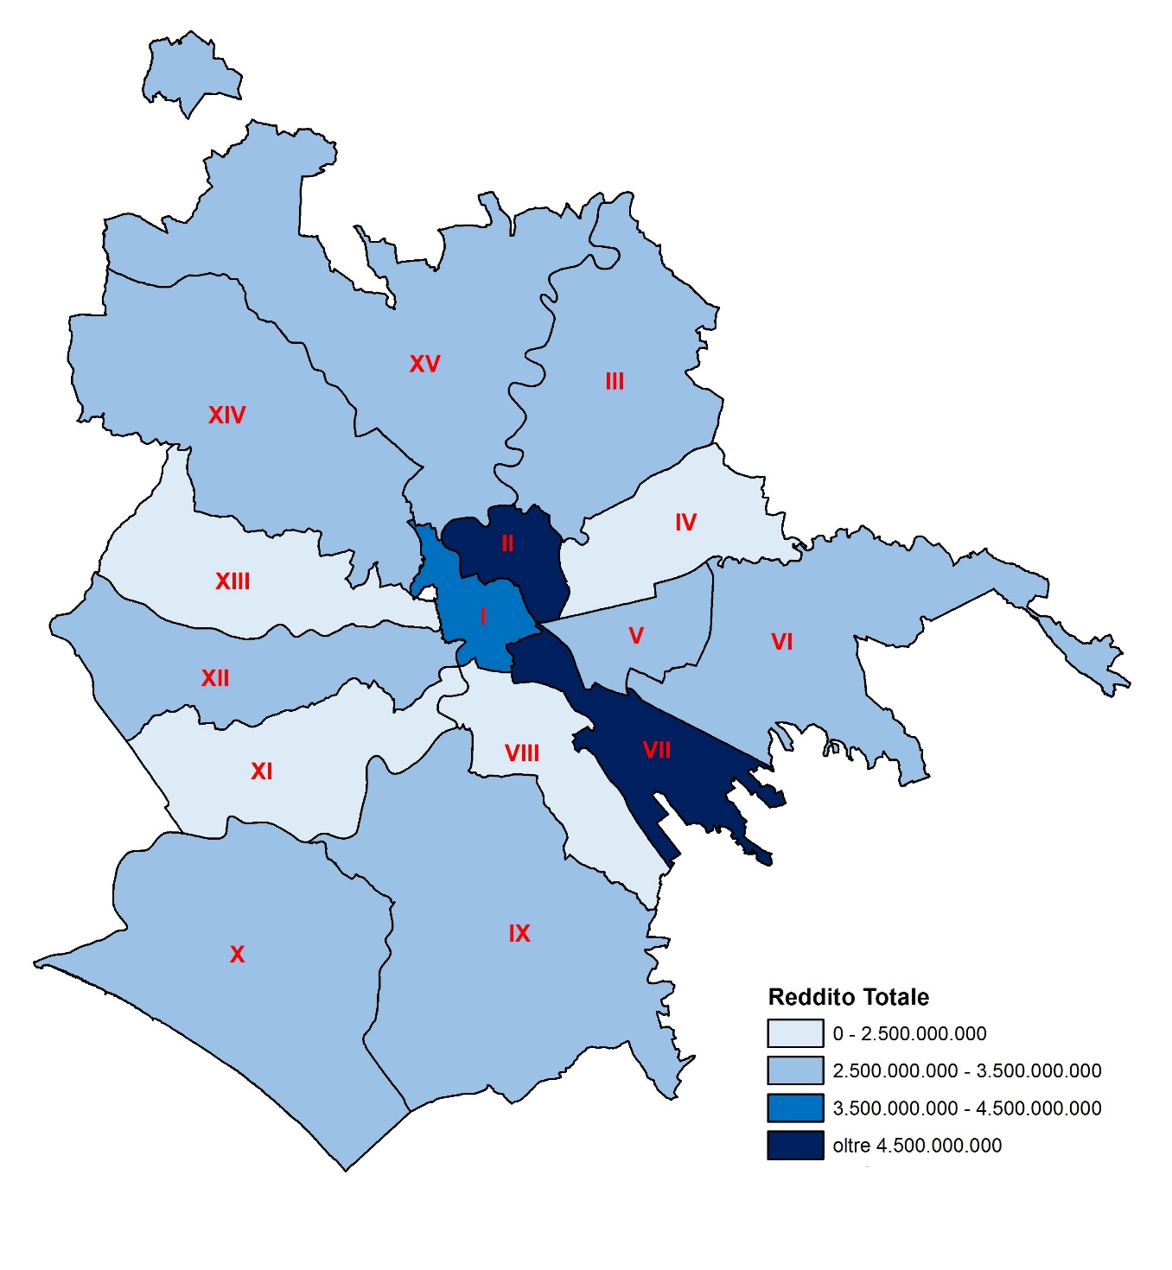

Municipio I | 4,334,088,759.61 | 3.500.000.000 - 4.500.000.000
Municipio II | 4,559,557,142.06 | oltre 4.500.000.000
Municipio III | 3,467,127,060.28 | 2.500.000.000 - 3.500.000.000
Municipio IV | 2,429,927,414.12 | 0 - 2.500.000.000
Municipio V | 3,017,806,062.77 | 2.500.000.000 - 3.500.000.000
Municipio VI | 2,537,913,427.56 | 2.500.000.000 - 3.500.000.000
Municipio VII | 5,000,910,769.61 | oltre 4.500.000.000
Municipio VIII | 2,483,781,526.64 | 0 - 2.500.000.000
Municipio IX | 3,452,099,682.50 | 2.500.000.000 - 3.500.000.000
Municipio X | 3,290,337,220.85 | 2.500.000.000 - 3.500.000.000
Municipio XI | 2,107,212,497.54 | 0 - 2.500.000.000
Municipio XII | 2,611,489,669.11 | 2.500.000.000 - 3.500.000.000
Municipio XIII | 2,006,988,851.13 | 0 - 2.500.000.000
Municipio XIV | 2,971,892,477.55 | 2.500.000.000 - 3.500.000.000
Municipio XV | 2,868,676,537.62 | 2.500.000.000 - 3.500.000.000

Fonte: Elaborazioni Ufficio di Statistica di Roma Capitale su dati Siatel - Agenzia delle Entrate forniti dal Dipartimento Risorse Economiche

graf2
Graf. 2 - Reddito individuale imponibile totale per municipio e cittadinanza nel 2016.
Municipi | Italiano/Straniero
 | Reddito imponibile | Reddito imponibile | Reddito imponibile
 | Cittadini Italiani | Cittadini Stranieri | Totale
Municipio I | 4,043,190,149.19 | 290,898,610.42 | 4,334,088,759.61
Municipio II | 4,310,443,928.79 | 249,113,213.27 | 4,559,557,142.06
Municipio III | 3,313,262,469.79 | 153,864,590.49 | 3,467,127,060.28
Municipio IV | 2,318,064,621.24 | 111,862,792.88 | 2,429,927,414.12
Municipio V | 2,791,968,302.58 | 225,837,760.19 | 3,017,806,062.77
Municipio VI | 2,305,973,298.51 | 231,940,129.05 | 2,537,913,427.56
Municipio VII | 4,764,302,815.58 | 236,607,954.03 | 5,000,910,769.61
Municipio VIII | 2,373,392,376.51 | 110,389,150.13 | 2,483,781,526.64
Municipio IX | 3,268,654,167.00 | 183,445,515.50 | 3,452,099,682.50
Municipio X | 3,018,829,894.08 | 271,507,326.77 | 3,290,337,220.85
Municipio XI | 1,974,647,185.24 | 132,565,312.30 | 2,107,212,497.54
Municipio XII | 2,479,874,511.18 | 131,615,157.93 | 2,611,489,669.11
Municipio XIII | 1,888,160,016.69 | 118,828,834.44 | 2,006,988,851.13
Municipio XIV | 2,808,344,524.09 | 163,547,953.46 | 2,971,892,477.55
Municipio XV | 2,646,032,344.78 | 222,644,192.84 | 2,868,676,537.62
Totale Residenti | 44,305,140,605.25 | 2,834,668,493.70 | 47,139,809,098.95
Non Indicato | 1,337,558,816.32 | 360,102,840.58 | 1,697,661,656.90
Totale | 45,642,699,421.57 | 3,194,771,334.28 | 48,837,470,755.85
Fonte: Elaborazioni Ufficio di Statistica di Roma Capitale su dati Siatel - Agenzia delle Entrate forniti dal Dipartimento Risorse Economiche

Graf_3 - Tab_5
Tab.5 - Numerosità e reddito medio delle 30 comunità di dichiaranti stranieri più presenti a Roma nel 2016. |  |  |  | Graf. 3 - Numerosità e reddito medio delle 30 comunità di dichiaranti stranieri più presenti a Roma nel 2016.
Comunità |  | Numero dichiaranti | Media reddito
1 | ROMANIA | 42,241 | 10,037.01
2 | BANGLADESH | 19,271 | 7,789.34
3 | FILIPPINE | 14,259 | 9,388.39
4 | FRANCIA | 10,102 | 15,825.17
5 | CINA REPUBBLICA POPOLARE | 9,993 | 9,570.46
6 | EGITTO | 8,727 | 14,739.86
7 | GERMANIA | 8,270 | 12,918.70
8 | POLONIA | 7,427 | 10,850.59
9 | ARGENTINA | 6,802 | 11,100.76
10 | PERU | 6,635 | 10,649.10
11 | UCRAINA | 6,581 | 7,744.75
12 | IUGOSLAVIA | 5,688 | 9,278.02
13 | SVIZZERA | 5,276 | 17,726.15
14 | MOLDAVIA | 5,119 | 9,028.49
15 | LIBIA | 5,007 | 28,873.25
16 | INDIA | 4,639 | 10,347.26
17 | BRASILE | 4,619 | 12,617.55
18 | GRAN BRETAGNA E IRLANDA DEL NORD | 4,563 | 21,912.91
19 | ALBANIA | 4,460 | 12,948.83
20 | STATI UNITI D’AMERICA | 4,095 | 23,965.20
21 | SPAGNA | 3,907 | 14,041.53
22 | TUNISIA | 3,822 | 15,520.47
23 | ETIOPIA | 3,704 | 22,573.21
24 | SRI LANKA | 3,452 | 9,742.79
25 | ECUADOR | 3,170 | 9,888.79
26 | MAROCCO | 2,940 | 9,245.19
27 | VENEZUELA | 2,576 | 16,381.94
28 | CROAZIA | 2,202 | 5,708.98
29 | BULGARIA | 2,175 | 7,687.07
30 | BELGIO | 2,119 | 16,327.81
Fonte: Elaborazioni Ufficio di Statistica di Roma Capitale su dati Siatel - Agenzia delle Entrate forniti dal Dipartimento Risorse Economiche

Graf4
Graf. 4 - Reddito medio familiare, con minori, senza minori nel 2016 a Roma.
Municipio | Reddito medio familiare
 | Totale Famiglie | Famiglie senza minori | Famiglie con minori
Municipio I | 55,956.52 | 52,330.34 | 73,318.10
Municipio II | 60,679.08 | 55,662.98 | 80,209.98
Municipio III | 39,137.40 | 37,601.00 | 44,513.74
Municipio IV | 33,659.47 | 32,670.92 | 37,097.46
Municipio V | 29,177.59 | 28,455.63 | 31,787.26
Municipio VI | 27,200.43 | 26,545.49 | 28,725.07
Municipio VII | 37,462.21 | 35,704.16 | 43,804.03
Municipio VIII | 42,618.86 | 40,232.84 | 51,916.00
Municipio IX | 46,759.10 | 44,493.23 | 53,131.71
Municipio X | 36,199.53 | 34,542.08 | 40,515.91
Municipio XI | 33,240.58 | 32,382.80 | 36,002.83
Municipio XII | 42,432.48 | 40,251.61 | 50,193.77
Municipio XIII | 36,632.07 | 35,015.25 | 41,927.79
Municipio XIV | 37,729.16 | 36,559.92 | 41,328.11
Municipio XV | 46,100.98 | 43,738.23 | 53,152.23
Roma | 39,670.58 | 37,982.11 | 45,225.28
Non Indicato | 109,529.14 | 109,529.14 | .
Totale | 39,671.96 | 37,983.96 | 45,225.28
Fonte: Elaborazioni Ufficio di Statistica di Roma Capitale su dati Siatel - Agenzia delle Entrate forniti dal Dipartimento Risorse Economiche

Fig.3
Fig. 3 - Cartografia del reddito medio pro capite per municipio dichiarato a Roma nel 2016.
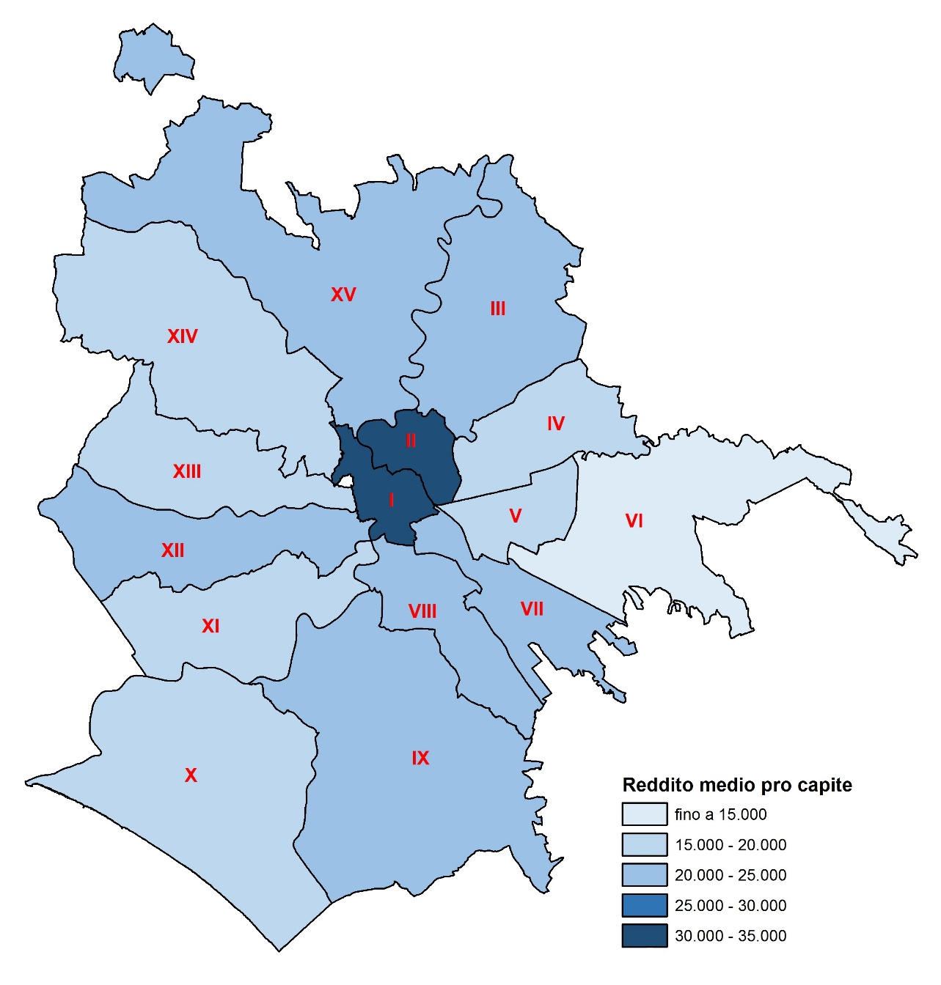
Municipio | Reddito medio procapite
Municipio I | 32,943.11 | fino a 15.000
Municipio II | 33,684.69 | 15.000-20.000
Municipio III | 21,129.49 | 20.000-25.000
Municipio IV | 17,365.92 | 25.000-30.000
Municipio V | 15,628.11 | 30.000-35.000
Municipio VI | 13,136.49
Municipio VII | 20,136.88
Municipio VIII | 23,447.56
Municipio IX | 23,865.62
Municipio X | 18,083.73
Municipio XI | 17,690.84
Municipio XII | 22,914.59
Municipio XIII | 19,554.10
Municipio XIV | 19,970.55
Municipio XV | 24,155.50
media Roma | 21,105.84

Reddito medio individuale (semplice) | 25,833.83
differenza tra reddito proc e reddito ind | -18.3%

Fonte: Elaborazioni Ufficio di Statistica di Roma Capitale su dati Siatel - Agenzia delle Entrate forniti dal Dipartimento Risorse Economiche

Graf.5
Graf. 5 - Reddito procapite medio con minori, senza minori nel 2016 a Roma.
Municipi | Reddito procapite
 | generale | senza minori | con minori
Municipio I | 32,943.11 | 35,474.17 | 20,824.82
Municipio II | 33,684.69 | 36,544.75 | 22,548.68
Municipio III | 21,129.49 | 23,519.93 | 12,764.63
Municipio IV | 17,365.92 | 19,354.70 | 10,449.32
Municipio V | 15,628.11 | 17,454.16 | 9,027.54
Municipio VI | 13,136.49 | 15,374.54 | 7,926.48
Municipio VII | 20,136.88 | 22,245.95 | 12,528.83
Municipio VIII | 23,447.56 | 25,635.77 | 14,921.20
Municipio IX | 23,865.62 | 27,025.12 | 14,979.76
Municipio X | 18,083.73 | 20,737.99 | 11,171.44
Municipio XI | 17,690.84 | 20,010.53 | 10,220.83
Municipio XII | 22,914.59 | 25,287.69 | 14,469.18
Municipio XIII | 19,554.10 | 21,859.13 | 12,004.24
Municipio XIV | 19,970.55 | 22,631.52 | 11,780.04
Municipio XV | 24,155.50 | 27,333.94 | 14,669.95
Roma | 21,195.57 | 23,752.37 | 12,784.24
Non Indicato | 104,611.44 | 104,611.44 | .
Totale | 21,197.23 | 23,754.46 | 12,784.24

Fonte: Elaborazioni Ufficio di Statistica di Roma Capitale su dati Siatel - Agenzia delle Entrate forniti dal Dipartimento Risorse Economiche

Graf6
Graf. 6 - Addizionale comunale versata nei municipi romani da cittadini italiani e stranieri (2016).
Municipi | addizionale irpef in euro
 | cittadini italiani | cittadini stranieri
Municipio I | 35,086,890.15 | 2,103,252.76
Municipio II | 37,561,989.18 | 1,886,567.07
Municipio III | 27,917,099.38 | 1,030,293.54
Municipio IV | 19,060,190.17 | 716,177.22
Municipio V | 22,650,302.48 | 1,245,682.13
Municipio VI | 18,109,394.76 | 1,342,394.91
Municipio VII | 40,024,879.93 | 1,544,943.24
Municipio VIII | 20,310,113.99 | 760,058.25
Municipio IX | 27,992,473.05 | 1,387,353.56
Municipio X | 24,987,832.74 | 1,944,956.23
Municipio XI | 16,238,236.44 | 838,808.99
Municipio XII | 21,060,764.66 | 908,635.79
Municipio XIII | 15,725,244.29 | 752,553.13
Municipio XIV | 23,430,790.45 | 1,062,195.53
Municipio XV | 22,542,313.86 | 1,547,000.91
Totale Residenti | 372,698,515.53 | 19,070,873.26
Fonte: Elaborazioni Ufficio di Statistica di Roma Capitale su dati Siatel - Agenzia delle Entrate forniti dal Dipartimento Risorse Economiche

